1-166
IO及Netty
 | start | end | 笔记 | 个人备注
166 | 0 | 22 | 多个app访问同样的数据，内核会返回同样的数据（数据保存在PageCache中，大小为4K）,当一个app改了数据时，数据会被标记为dirty，数据会被flush到磁盘，每个app（或者说文件描述符fd更准确）会保存各自对数据的访问位置（通过指针 seek index）； | VFS树，inode id，FD |  | 学习linux操作系统基本使用
 | 22 |  | df 查看磁盘情况 df -h umount dir 卸载目录 | 磁盘挂载与内核的树形映射：其实每级目录是独立的，可以独立挂载分区，虚拟文件系统的目录树与磁盘分区是一个虚拟映射关系
 | 31 | 36 | 一切皆文件 文件类型：- 文件 d 目录 b：块设备（可以自由往前往后读）硬盘 l：链接 c：字符设备 键盘/socket （只能向后读取） s：socket p： pipeline 【eventpooll】 | /dev 目录可以看到一些 b/c类型文件 ln /root/a.txt /root/b.txt stat a.txt 查看文件的元数据信息
 | 36 | 58 | 软连接; ln -s a.txt c.txt 硬链接：ln a.txt b.txt stat a.txt dd if=/dev/zero of=mydisk.img bs=1048576 count=100 生成一个100M的文件 用0填充 （ll -h 查看文件大小） losetup /dev/loop0 mydisk.img 映射为目录 mk2fs /dev/loop0 格式化 mount -t ext2 /dev/loop0 /mnt/ooxx 挂载到虚拟目录 whereis bash 查找bash 位置 mkdir bin cp /bin/bash bin ldd bash 分析程序动态链接库 mkdir lib64 cp /lib64/{file1, file2} ./lib64/ chroot ./ 把根目录切换到当前目录 ls vi cat echo “hello”> /abc.txt exit 退回 abc.txt 不存在 切换到挂载目录 /mnt/ooxx 找到 abc.txt | 硬链接：个人理解是两个同级别的链接，都指向物理地址，删除一个不影响另一个 软链接，指向目录地址的链接，或者指向硬链接的链接，删除硬链接，软链接不可用，删除软链接，硬链接不受影响
 | 59 | 59 | lsof -p $$ 显示进程打开了哪些文件
 | 59 | 73 | IO基本介绍 exec 8< /root/ooxx.txt 文件描述8指向ooxx.txt cd /proc/$$/fd ls lsof -p $$ lsof -op $$ 增加偏移量信息 read a 0<&. 8. 从fd 8中读取（0标准输入定向到fd8）赋值给a echo $a | 需整理 read 读取到换行符停止读取 读完之后 通过 lsof 看到的偏移量会发生变化 ～表示 家目录
 | 74 | 88 | 中场休息：问答时间 | pcstat -pid $$ 查看进程pageCache信息 cat /proc/vmstat ｜ grep dirty 查看脏页情况 sysctl -a | grep dirty 查看有关脏页 系统设置
 | 89 | 114 | socket pipeline： 任务程序都有fd 0，1， 2 标准输入/输出/报错 /proc 为系统进程 信息 $BASHPID 当前进程id 系统重定向机制 输入 < 输出 > ls ./ 1> ~/ls.out cat 0< ls.out 1> cat.out | exec 8<> /dev/tcp/www.baidu.com/80 lsof -op $$ 可以看到socket到baidu的信息 文件类型为 IPv4 即socket 命令行会对空白符进行切割，所以0< 之间不能有空格 ls ./ /ooxx ls ./ /ooxx 1>ls01.out 2>ls02.out 如果写到同一个文件 ls ./ /ooxx 1>ls03.out 2>ls03.out 这样会发生覆盖，可以把一个fd重定向到另一个fd ls ./ /ooxx 1> ls04.out 2>& 1 由于fd绑定有顺序，所以需要先指定fd 1， 再指定fd 2 ls ./ /ooxx 2>& 1 1> ls04.out 这样无法实现
 | 114 | 133 | 管道 ｜ ， head -3 abc.txt / tail -8 abc.txt 取第8行：head -8 abc.txt | tail -1 父子进程 /bin/bash 启动一个子bash pstreee 父子进程数据隔离，通过export 可以让子进程看到父进程的数据 a=1 { a=9; echo "hello"; } | cat echo $a 注意以下 echo $$ | cat echo $BASHPID | cat { echo $BASHPID; read x; } | { cat; echo $BASHPID; read y; } ps -ef | grep 4398 父进程Id ，可以查到两个子进程的Id lsof -op 或者 /proc/id/fd 查看子进程打开的fd信息 | 指令块： { 空格 指令 分号; 指令b；空格} 这段指令块会在同一个进程中执行 命令是解释执行的， ｜ 管道两侧的指令会 开启两个子进程执行， 把子进程的结果通过管道作为输入给后一个子进程
 | 133 | 158 （162） | pageCache system call 通过 int ox80 中断实现 |  | 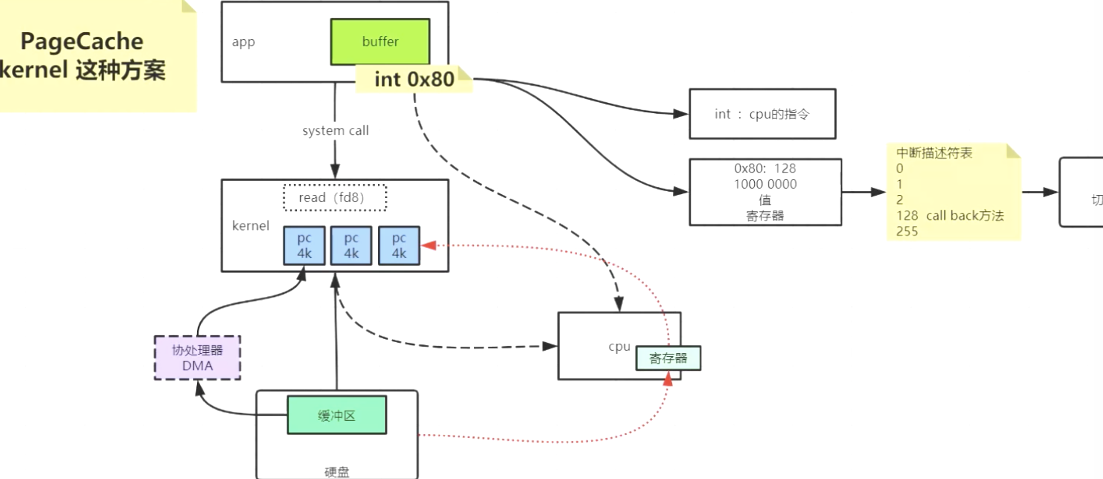 |  | 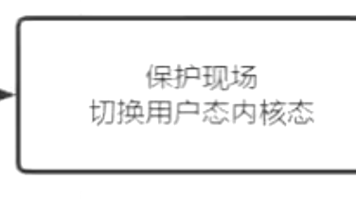
174

177

184

185

187

189

191

196

198

203

207

1-174
IO及Netty
 | start | end | 笔记 | 个人备注
174 | 7（10） | 41 |  | 3min左右sean开视频露脸 对应项目 github： bjmashibing/bjmashibing-sysio 其中image下有个pcstat命令，需要安装go环境编译，这个编译好的文件基于centOS 6.x 64bit 18min正式开始本节内容 《深入理解linux内核》 《深入理解计算机系统》 epoll 系统怎么知道数据到达的？基于操作系统中断 pcstat /bin/bash 查看程序访问的数据加载信息统计 关于 jps 命令 | 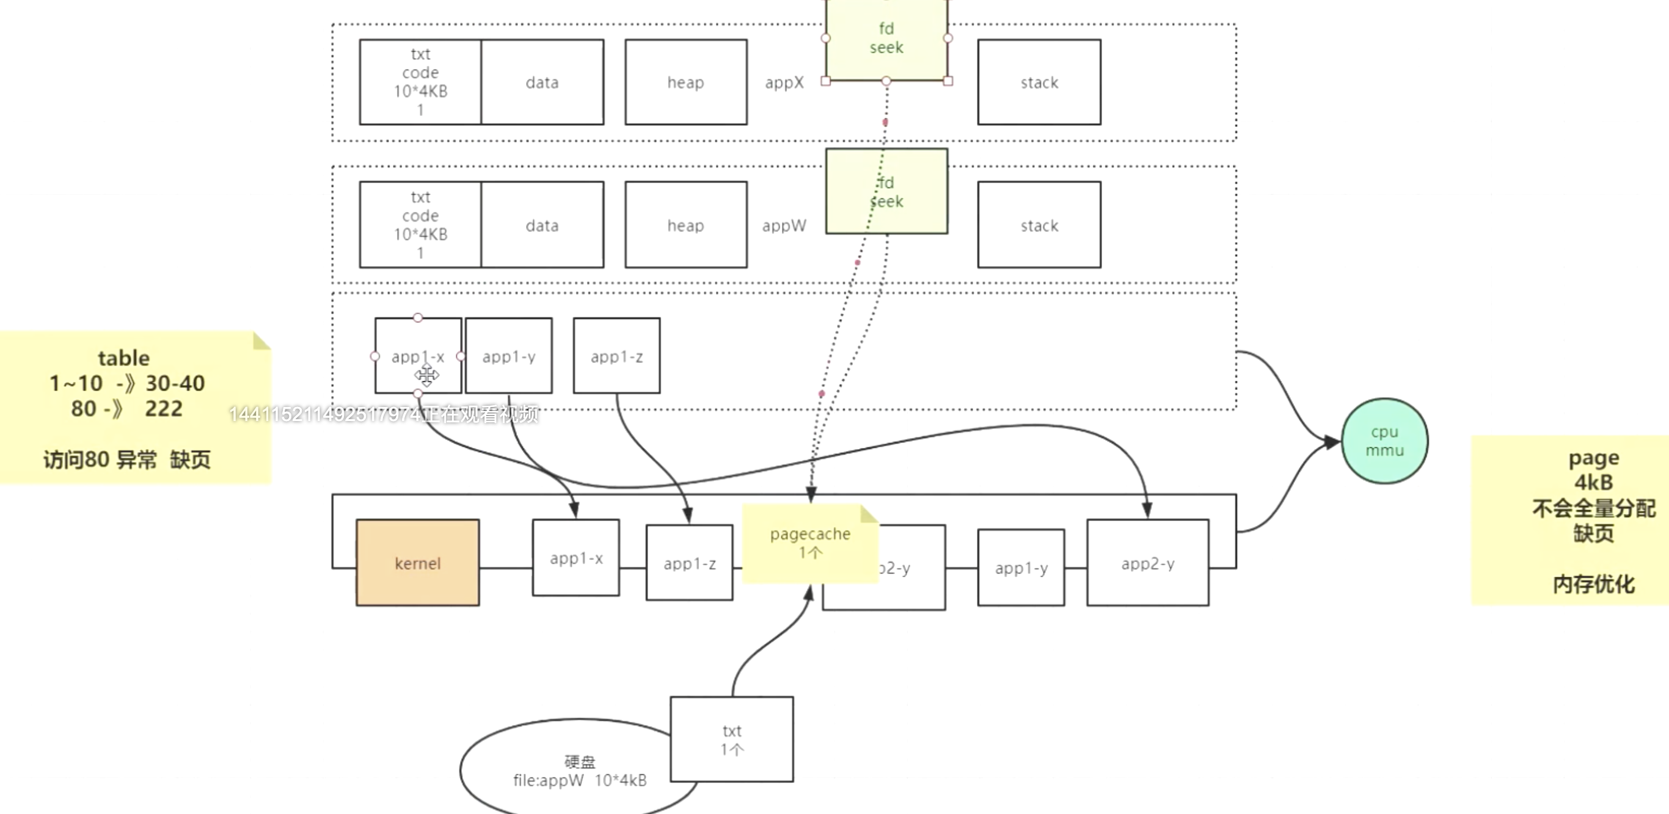
 | 41 | 70 | strace -ff -o out Java 中buffered IO 每8k 掉一次系统调用写一次数据，这样用户态内核态切换减少，提高性能 pageCache 优化性能 但会丢失较多数据 | sysctl -a 查看系统配置信息 ll -h && pcstat out.txt 衔接命令输出
 | 70 | 90 |  | 中场休息&&答疑时间 系统发现内存占用达到设置值时，开始将dirtypage写到磁盘，page不再dirty 但数据还会在内存中，当内存不够时才会淘汰page 根据LRU，LFU等淘汰算法
 | 90 | 95 | jvm与内存关系
 | 95 | 128 | ByteBuffer基本使用 从写转为读时需要通过flip 反转pos指针位置 compact需要注意，从读到写时需要调用 java nio 实现系统底层逻辑mmap
 | 128 | 133 | 演示验证以上逻辑
 | 133 | 162 | 整体梳理， | 可以重复5遍

177

184

185

187

189

191

196

198

203

207

